Yañez
Indicador de Evaluación | Categorías de Respuesta |  |  |  |  | Ponderación del Indicador de Evaluación
 | 100% | 80% | 60% | 30% | 0%
 | 7 | 5.6 | 4.2 | 2.1 | 1

IL3.1 Describe las capas de presentación, negocios y datos de un proyecto web utilizando el Framework Django. | 7 |  |  |  |  | 10%
IL3.2 Configura una aplicación web para levantar un servidor y una base de datos, utilizando el Framework Django. | 7 |  |  |  |  | 15%
IL3.3 Genera una aplicación web utilizando un framework que permita programar en Back-End teniendo accesos a datos | 7 |  |  |  |  | 15%
IL3.4 Realiza un CRUD de acuerdo con los requerimientos del proyecto semestral, integrando las distintas capas de sus aplicaciones. | 7 |  |  |  |  | 30%
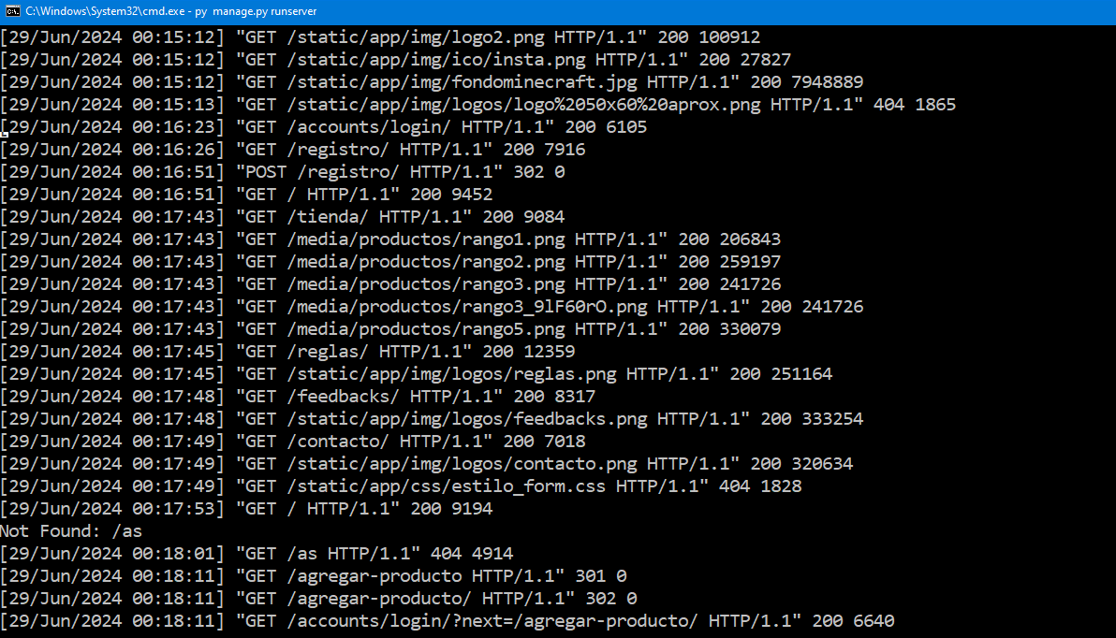
IL3.5 Aplica GitHub para el trabajo colaborativo utilizando versionamiento para el desarrollo de su proyecto semestral | 7 |  |  |  |  | 5%
IL4.1 Diferencia autenticación y autentificación, utilizando la técnica correcta para desarrollar los accesos a sitios privados de sus proyectos. | 7 |  |  |  |  | 10%
IL4.2 Utiliza los elementos de seguridad de autentificación proporcionados por el Framework y el servidor web. | 7 |  |  |  |  | 5%
IL4.3 Desarrolla código que utilice algún método de cifrado para almacenar datos sensibles ingresados en sus aplicaciones web en la base de datos de sus proyectos. | 7 |  |  |  |  | 10%
 | NOTA |  |  |  |  | 7.0

